关系图
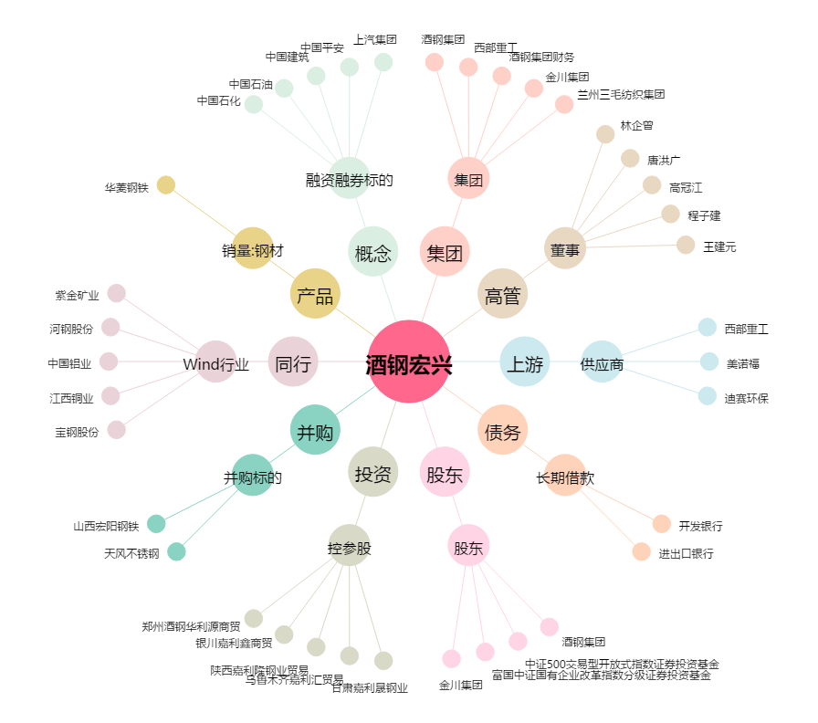
酒钢宏兴[600307.SH] - 关系概览图

